Sheet1
Water volume from faucet 13A
13Aの水栓からの水量
11/08/2021, 01/09/2021
Hideki Miki, Ph.D. (Technology), JICA Expert

When designer designs supply water and drainage water system, designer needs actual water volume used by user.
設計者が給水および排水システムを設計する時、設計者はユーザーが使用する実際の水量を必要とします。
But normally, user cannot inform designer actual water volume, , so designer has risk of mis-understand.
しかし、通常、ユーザーは設計者に実際の水量を知らせることができないため、設計者は誤解するリスクがあります。
These photo shown as below makes communication about actual water volume easy between designer and user.
以下に示すこれらの写真は、設計者とユーザーの間で実際の水量についてのコミュニケーションを容易にします。

Note) Source is 'Design of supply water work' of Yonago city, Tottori Pref., Japan
注）出典は、鳥取県米子市の「給水工事の設計」です。
Water flow shape 水流の形 | 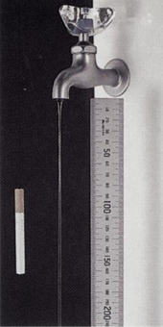 | 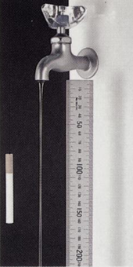 | 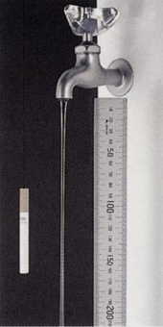 | 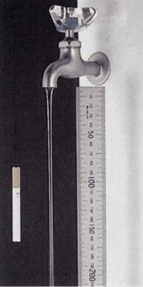 | 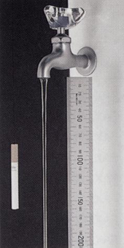 | 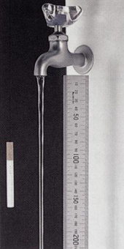 | 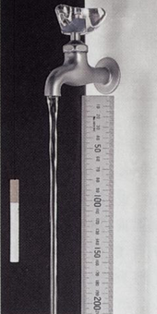 | 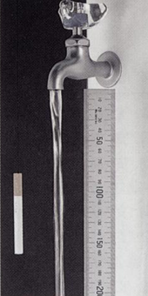 | 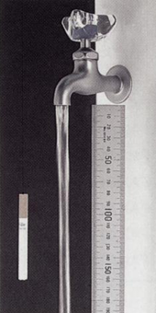 | 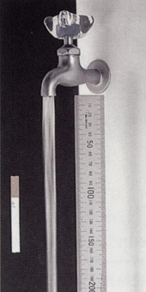 | 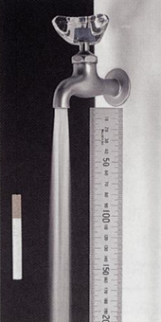 | 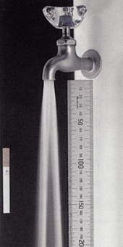
Litter/ H | 5 | 10 | 20 | 30 | 50 | 70 | 100 | 200 | 400 | 600 | 1000 | 1500
Litter/ M | 0.1 | 0.2 | 0.3 | 0.5 | 0.8 | 1.2 | 1.7 | 3.3 | 6.7 | 10 | 16.7 | 25
Litter/ S | 0.001 | 0.003 | 0.006 | 0.008 | 0.014 | 0.019 | 0.028 | 0.056 | 0.111 | 0.167 | 0.278 | 0.417

